Hoja1
ID Cambio | Fecha Solicitud | Solicitado por | Módulo/Área | Descripción del cambio requerido | Problema actual | Cómo debería funcionar | Prioridad (Alta/Media/Baja) | Adjuntos/Capturas | Estado auditoría | Código | Lote recomendado | Hallazgo breve
1 | 2026-06-28 | Analiza en Casa | Operación/pacientes/Nuevo paciente | Agregar documento DUI |  | Que quede en la misma plantilla de donde se crea el paciente | Alta |  | IMPLEMENTADO | CR-001 | B1 · Pacientes y datos compartidos | DUI existe en contrato y formulario.
2 | 2026-06-28 | Analiza en Casa | Operación/pacientes/Nuevo paciente | Agregar carnet de residente | no existe | que se desplace con los demas documentos | Media |  | NO IMPLEMENTADO | CR-002 | B1 · Pacientes y datos compartidos | No existe Carnet de residente.
3 | 2026-06-28 | Analiza en Casa | Operación/pacientes/Exportar |  |  | que se visualicen en orden todos los pacientes |  |  | PARCIAL | CR-003 | B1 · Pacientes y datos compartidos | XLSX/CSV exportan visibles, no alcance total explícito.
4 | 2026-06-28 | Analiza en Casa | operación/pacientes/+nuevo paciente | que se pueda agregar el documento del resoponsable(DUI) |  | que aparezca el dui |  |  | NO IMPLEMENTADO | CR-004 | B1 · Pacientes y datos compartidos | Contactos no guardan documento.
5 | 2026-06-28 | Analiza en Casa | Admistracion/medicos y recursos/nuevo profesional | a donde esta +nuevo profesional cambiarlo a nuevo recurso y agregar uno mas + medico para que queden independientes |  |  |  |  | NO IMPLEMENTADO | CR-005 | B2 · Médicos y recursos | Recurso existe; módulo Médico independiente no.
6 | 2026-06-28 | Analiza en Casa | Admistracion/medicos y recursos/nuevo profesional | Agregar junta medica(JVPM) , dui que se suban archivos y dirección a la plantilla del medico y que se pueda editar |  |  |  |  | PARCIAL | CR-006 | B2 · Médicos y recursos | Solo Junta en recurso y base SQL; falta UI Médico.
7 | 2026-06-28 | Analiza en Casa | Admistracion/medicos y recursos/nuevo profesional | en la plantila de nuevo profesional en la casilla de especilidades agregar las categorias: técnico(a) en enfermeria /Teconologo(a) en enfermeria /Licenciada (o) en enfermeria (a)/Supervisor(a)/Licenciado en Terapia respitoria,Licenciado enTerapia física, Nutricionista,Psicologo (a) |  | que se desplacen todas las opciones |  |  | NO IMPLEMENTADO | CR-007 | B2 · Médicos y recursos | No existe catálogo de especialidades.
8 | 2026-06-28 | Analiza en Casa | Operación/Hospitalizacion/+nueva hospitalizacion | A esa plantilla agregar una casilla para poder agregar un archivo ej. Orden medica |  | para que se pueda visualizar toda la informacion del paciente |  |  | PARCIAL | CR-008 | B3 · Hospitalización y agenda | Base SQL para archivos; falta UI/Storage.
9 | 2026-06-28 | Analiza en Casa | Operación/Hospitalizacion/+nueva hospitalizacion | Agregar en la plantilla de nueva hospitalizacion cambiar a donde dice fecha de inicio por fecha de ingreso y que se pueda marcar mas de una fecha |  | que se pueda escoger mas de una fecha de inicio y fin |  |  | PARCIAL | CR-009 | B3 · Hospitalización y agenda | Solo Fecha de inicio en UI; sin múltiples intervalos.
10 | 2026-06-28 | Analiza en Casa | Operación | Agregar puntual |  | que quede con las misma plantilla del de hospitalización |  |  | REQUIERE DEFINICIÓN | CR-010 | B3 · Hospitalización y agenda | No se define qué entidad es Puntual.
11 | 2026-06-28 | Analiza en Casa | Operación/Cotizaciones | Que se clasifique por categorias |  | para que identifiquemos que es servicio, medicamentos, insumos |  |  | IMPLEMENTADO | CR-011 | B4 · Cotizaciones y dashboard | Siete categorías implementadas.
12 | 2026-06-28 | Analiza en Casa | Operación/Cotizaciones/nueva cotizaciones | en la busqueda del paciente que se actualice el listado de pacientes ya creados o nuevos creados |  | para la busqueda del nombre del paciente |  |  | IMPLEMENTADO DEMO | CR-012 | B1 · Pacientes y datos compartidos | Se actualiza en mismo navegador; no multiusuario certificado.
13 | 2026-06-28 | Analiza en Casa | Operación/Cotizaciones/nueva cotizaciones | Agregar abajo del nombre del medico una casilla mas que diga Honorario Medico |  | Eso para tener el de una vez el honorario medico |  |  | NO IMPLEMENTADO | CR-013 | B4 · Cotizaciones y dashboard | Honorarios genéricos, no vinculados a médico.
14 | 2026-06-28 | Analiza en Casa | Dashboard | Agregar: Datos y graficas de facturacion por mes, cantidad de pacientes por mes (activos e inactivos) |  |  |  |  | REQUIERE DEFINICIÓN | CR-014 | B4 · Cotizaciones y dashboard | Sin gráficas; falta definir qué es facturación.
15 | 2026-06-28 | Analiza en Casa | Dashboard | Agregar:visitas a medico por mes y graficas para visualizar el cumpliento de metas |  |  |  |  | REQUIERE DEFINICIÓN | CR-015 | B4 · Cotizaciones y dashboard | Sin médicos/metas ni fórmula.
16 | 2026-06-28 | Analiza en Casa | Dashboard | Visualizar cuantos pacientes son particulares y cuantos por aseguradoras |  |  |  |  | NO IMPLEMENTADO | CR-016 | B4 · Cotizaciones y dashboard | Dato existe; gráfica/conteo no.
17 | 2026-06-29 | Analiza en Casa | Agenda y turnos | Fecha: Que permita seleccionar mas de 1 dia | Solo se puede seleccionar 1 dia | Debe poder seleccionarse mas de 1 fecha para agendar en mas de 1 dia a la vez |  |  | NO IMPLEMENTADO | CR-017 | B3 · Hospitalización y agenda | Agenda crea un intervalo.
 |  | Analiza en Casa | Agenda y turnos | Tipo: agregar turno de 6 horas, 8 horas, puntual | no existe |  |  |  | NO IMPLEMENTADO | CR-018 | B3 · Hospitalización y agenda | No hay presets 6h/8h/Puntual.
 |  | Analiza en Casa | Tarjeta de medicamentos | Nueva tarjeta: agregar campo de observaciones: | no existe | Que permita editar diluciones o cuidados especiales de ciertos medicamentos |  |  | NO IMPLEMENTADO | CR-019 | B5 · Medicamentos y balance hídrico | Tarjeta de medicamentos está bloqueada.
 |  | Analiza en Casa | Clinica | Agregar: Balance Hidrico | no existe | Al ser un apartado que se lleva en 24 horas y pueden haber 2 enfermeras de 12 horas cada una puede debe poder seguir siendo editado por la enfermera que recibe turno en la noche | Baja |  | NO IMPLEMENTADO | CR-020 | B5 · Medicamentos y balance hídrico | No existe balance hídrico.
 |  | Analiza en Casa | Clinica/ agregar modulo de escalas | Escala de EVA | no existe | Se debe seleccionar 1 sola puntuacion | Baja |  | NO IMPLEMENTADO | CR-021 | B6 · Motor de escalas clínicas | No existe escala EVA.
 |  | Analiza en Casa | Clinica/ agregar modulo de escalas | ESCALA DE GASGLOW | no existe | Se debe seleccionar 1 sola puntuacion y automaticamentese sume la puntuacion | Baja |  | NO IMPLEMENTADO | CR-022 | B6 · Motor de escalas clínicas | No existe Glasgow; confirmar formulario.
 |  | Analiza en Casa | Clinica/ agregar modulo de escalas | Escala de Ramsay | no existe | Se debe seleccionar 1 sola puntuacion | Baja |  | NO IMPLEMENTADO | CR-023 | B6 · Motor de escalas clínicas | No existe Ramsay.
 |  | Analiza en Casa | Clinica/ agregar modulo de escalas | Esacala Ecof | no existe | Se debe r seleccionar 1 sola puntuacion | Baja |  | NO IMPLEMENTADO | CR-024 | B6 · Motor de escalas clínicas | No existe ECOG; confirmar nombre.
 | NOTAS: | Analiza en Casa | Clinica/ agregar modulo de escalas | Escala de ESAS | no existe | Se puede poder seleccionar 1 sola puntuacion en cada opcion de 0 a 10 | Baja |  | NO IMPLEMENTADO | CR-025 | B6 · Motor de escalas clínicas | No existe ESAS.
 |  |  | Clinica/ agregar modulo de escalas | Escala de karnofky | no existe | Se debe seleccionar 1 sola puntuacion | Baja |  | NO IMPLEMENTADO | CR-026 | B6 · Motor de escalas clínicas | No existe Karnofsky.
 |  |  | Clinica/ agregar modulo de escalas | Escala de Dowton | no existe | Se debve seleccionar 1 sola puntuacion en cada opcion. | Baja |  | NO IMPLEMENTADO | CR-027 | B6 · Motor de escalas clínicas | No existe Downton.
 |  |  | Clinica/ agregar modulo de escalas | Escala de Dowton | no existe | Se debe seleccionar 1 sola puntuacion en cada opcion. | Baja |  | REQUIERE DEFINICIÓN | CR-028 | B6 · Motor de escalas clínicas | Texto dice Downton; imagen parece Norton. Confirmar.
 |  |  |  |  |  | Se debe seleccionar 1 sola puntuacion en cada opcion. | Baja | 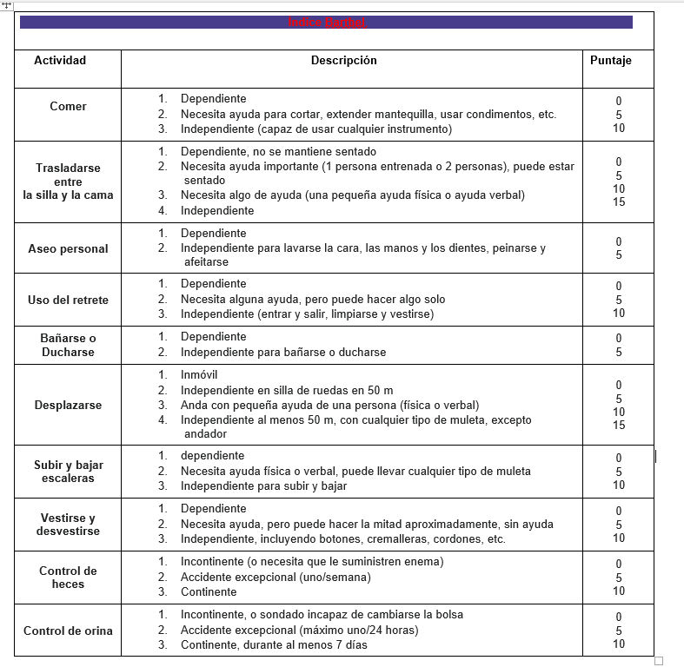 | REQUIERE DEFINICIÓN | CR-029 | B6 · Motor de escalas clínicas | Imagen indica Índice Barthel; nombre de fila ausente.
 |  | Analiza en Casa | Clinica/ agregar modulo de escalas | Escala de Branden | no existe | Se debe seleccionar 1 sola puntuacion | Baja |  | NO IMPLEMENTADO | CR-030 | B6 · Motor de escalas clínicas | No existe Braden.

 | 1.Cuando un usuario crea un paciente, este no se visualiza para los demás usuarios del sistema. Actualmente, el paciente creado solo puede ser visualizado por la persona que realizó su registro. |  |  |  |  |  |  |  | PARCIAL | CR-031 | B1 · Pacientes y datos compartidos | Supabase/RLS existe; demo no comparte localStorage.
 | Se requiere: que los pacientes creados sean visibles para todos los usuarios que tengan los permisos correspondientes dentro del sistema. |  |  |  |  |  |  |  | CONTINUACIÓN CR-031 | CR-031 | B1 · Pacientes y datos compartidos | Supabase/RLS existe; demo no comparte localStorage.
 | 2. Integrar o importar la base de datos existente de médicos y expedientes al sistema, asegurando que la información sea trasladada correctamente y quede disponible para su consulta y gestión. |  |  |  |  |  |  |  | NO IMPLEMENTADO | CR-032 | B7 · Migración de datos | Esquema existe; falta ETL y fuente.

Resumen auditoría
Analiza en Casa · Auditoría de cambios solicitados

Dato auditado | Valor |  | Indicador | Resultado |  |  |  | Estado | Cantidad
Repositorio | CLinqui7/analiza-en-casa |  | Cambios auditados | 32 |  |  |  | Implementado | 3
Rama | codex/react-full-parity-selenium-100 |  | Implementados / demo | 3 |  |  |  | Parcial | 5
SHA remoto revisado | d6b17572d82872e2045c8247abdc7e76a2d367b7 |  | Parciales | 5 |  |  |  | No implementado | 19
Fecha de revisión | 2026-09-01 |  | No implementados | 19 |  |  |  | Requiere definición | 5
Base | Excel adjunto + código remoto confirmado |  | Requieren definición | 5 |  |  |  | Conflicto texto/imagen | 2
 |  |  | Conflictos de fuente | 2
 |  |  | Cobertura implementada | 9.4%
Estado de los cambios del Excel
Conclusiones ejecutivas
1 | El Excel no está completo en la plataforma actual.
2 | CH01–CH03 están certificados por video: 43 requisitos. Quedan 167 requisitos de CH04–CH17.
3 | Los cambios más urgentes son multiusuario, médicos, adjuntos de hospitalización, honorario médico y migración de datos.
4 | La demo mock usa localStorage por navegador: no demuestra que otros usuarios vean el paciente nuevo.
5 | Las capturas revelan dos inconsistencias del Excel: la fila 29 parece Norton aunque el texto dice Downton, y la fila 30 parece Índice Barthel aunque no tiene nombre.
6 | El esquema Supabase contiene varias tablas objetivo, pero una tabla existente no equivale a una función usable.
7 | Primero debe crearse un gate de cambios del Excel; después implementar por lotes sin detener la paridad del video.

Semáforo por lote
Lote | Alcance | Estado actual | Prioridad | Dependencia | Salida | Gate | Observación
B0 | Registro/gate de cambios | No existe | Alta | Excel adjunto | Matriz canónica CR-001…CR-032 | qa:client-changes | Primero
B1 | Pacientes y multiusuario | Parcial | Alta | Supabase real | CR-001–004, 012, 031 | batch B1 | P0
B2 | Médicos y recursos | No implementado | Alta | Storage/RLS | CR-005–007 | batch B2 | Antes de honorarios
B3 | Hospitalización y agenda | Parcial | Alta/Media | Definir Puntual | CR-008–010, 017–018 | batch B3 | Adjuntos y fechas
B4 | Cotizaciones y Dashboard | Parcial | Alta/Media | B2 + definiciones KPI | CR-011–016 | batch B4 | Continuar CH04–CH06
B5 | Medicamentos y balance hídrico | No implementado | Media/Baja | Reglas clínicas | CR-019–020 | batch B5 | Clínica
B6 | Escalas clínicas | No implementado | Baja | Formularios aprobados | CR-021–030 | batch B6 | No inventar scoring
B7 | Migración de datos | No implementado | Alta | Base fuente | CR-032 | batch B7 | Dry-run primero

